Sheet1
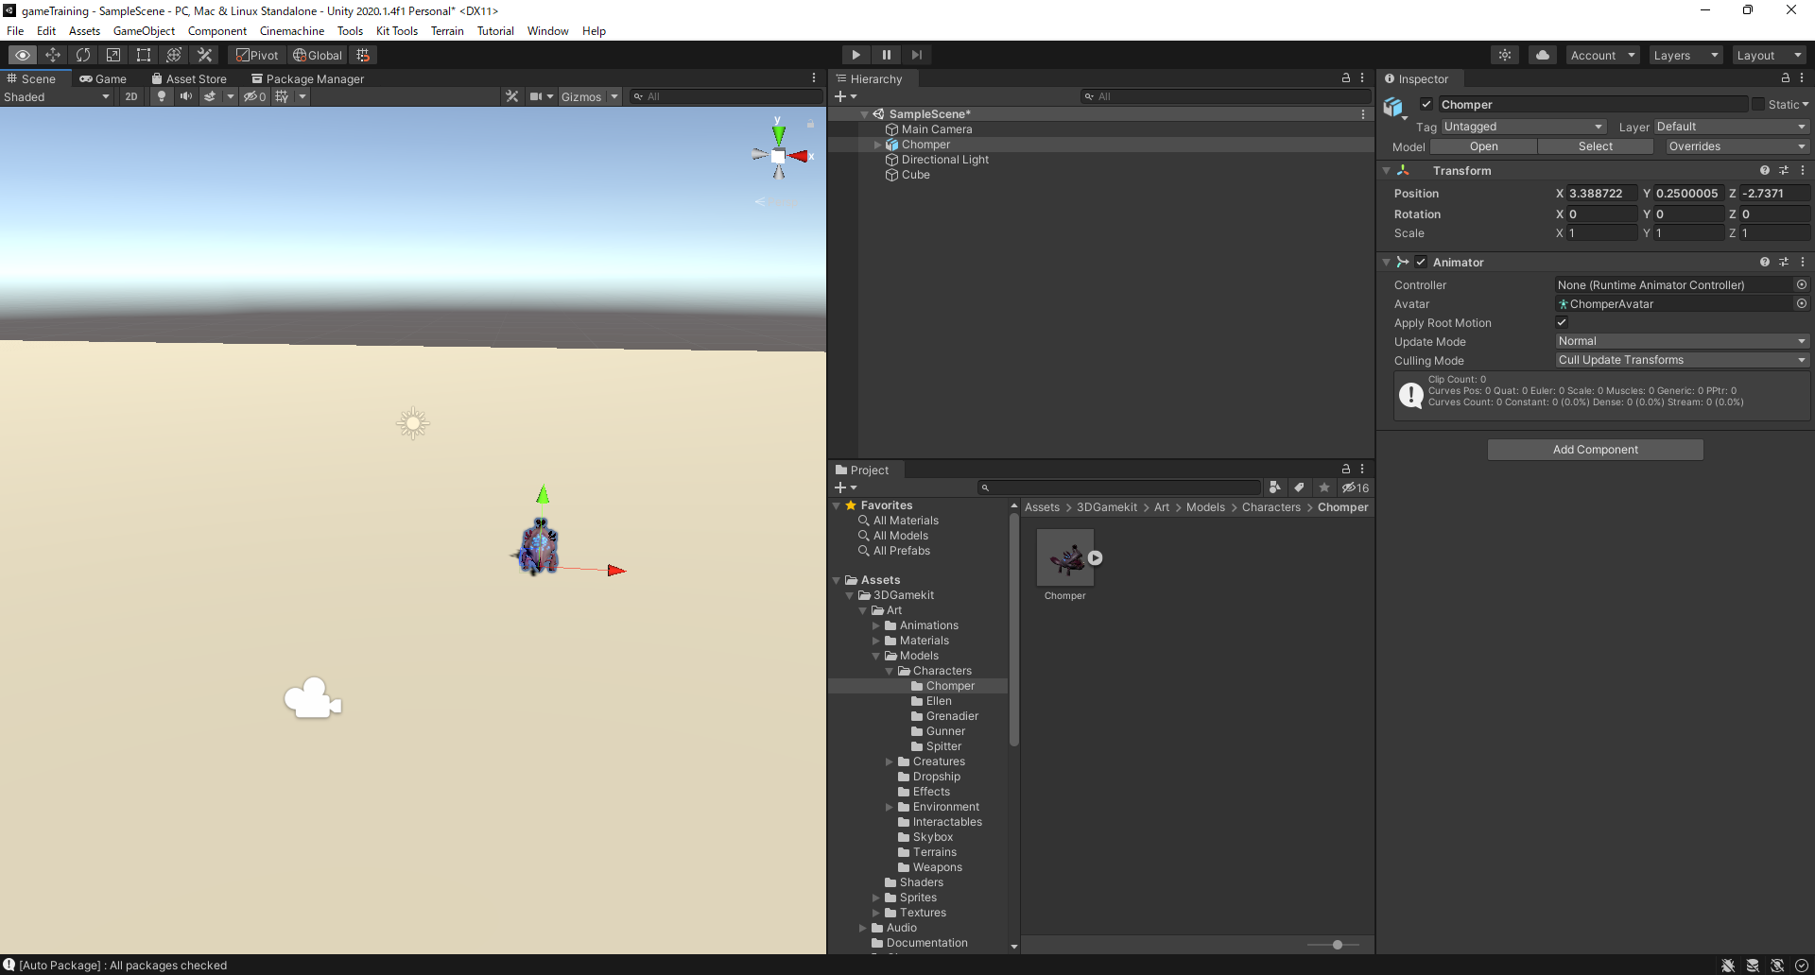
①window>asset store > search online

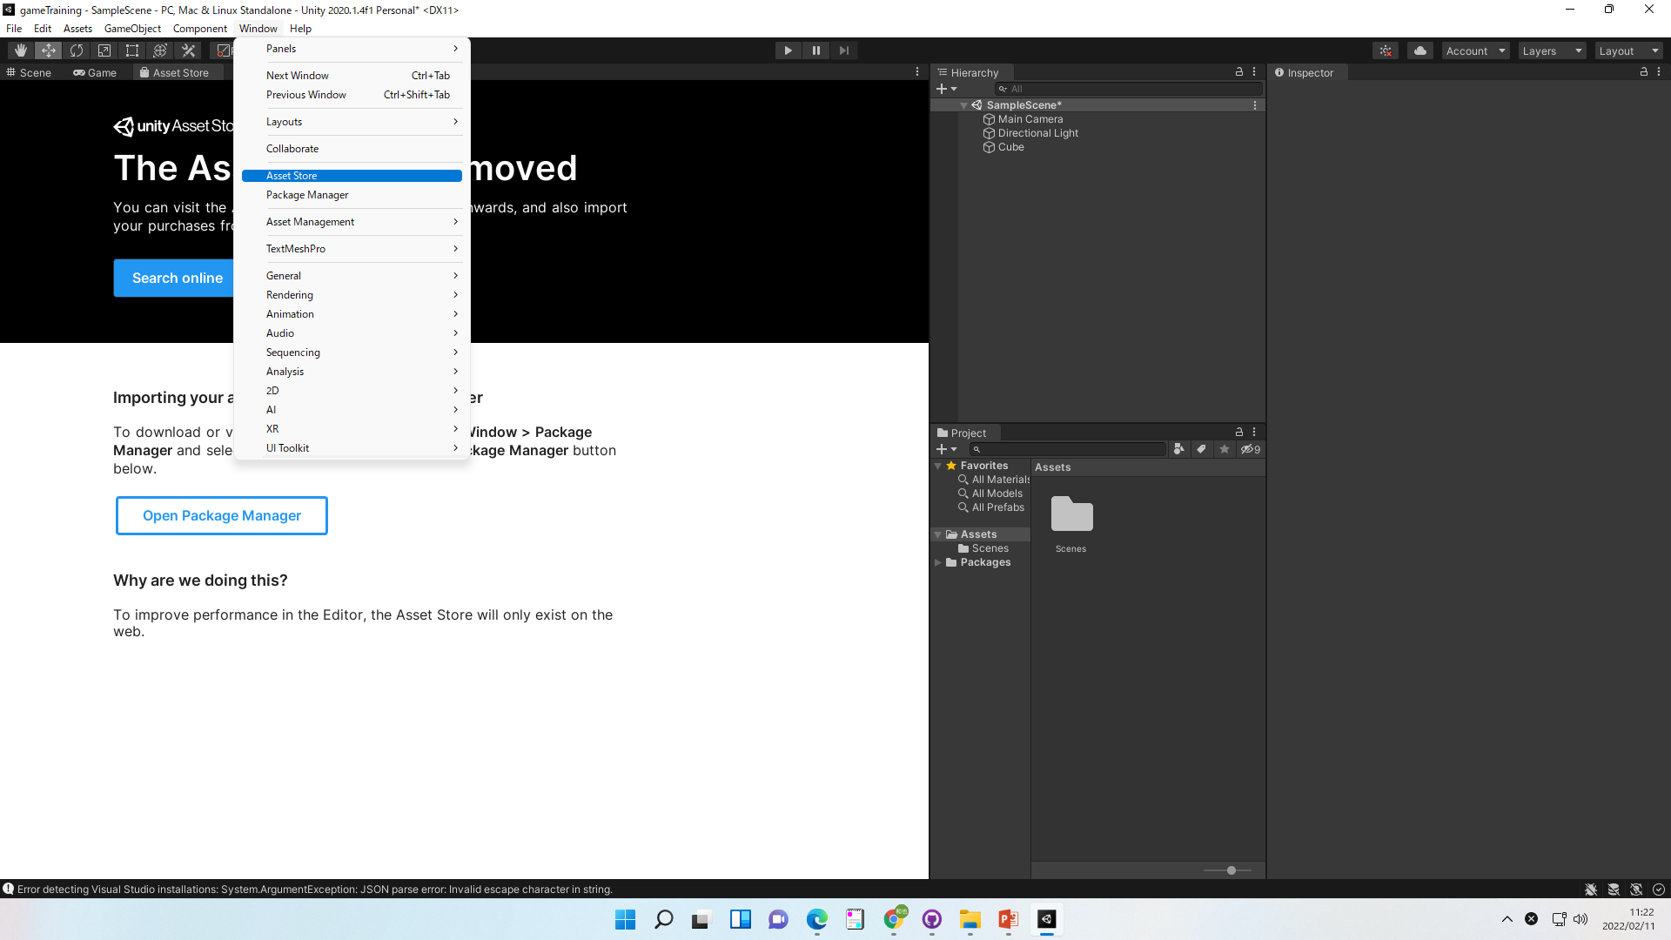

②検索を利用して、必要なアセットを探す

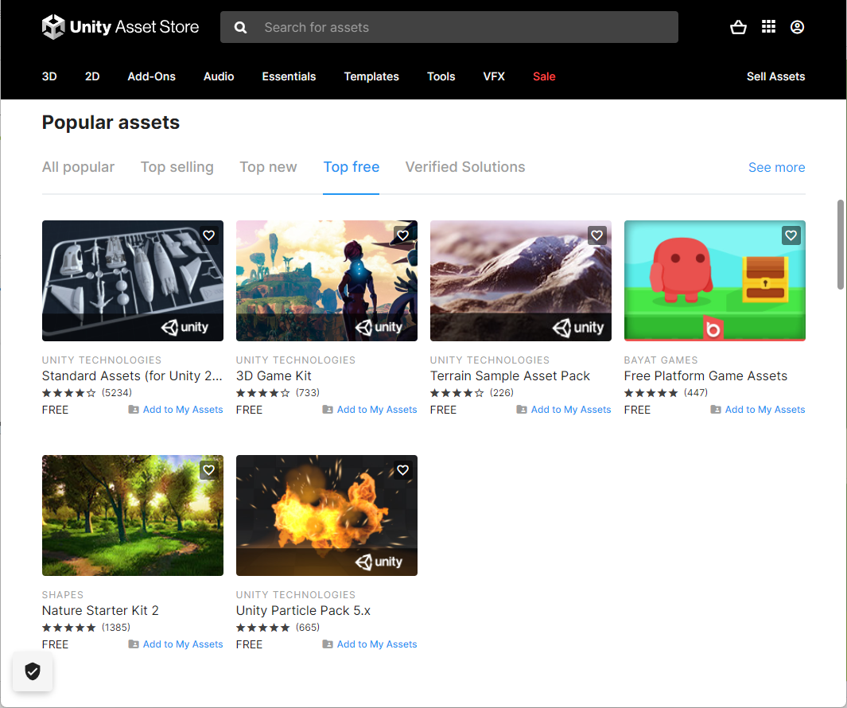

③Add to My Assets

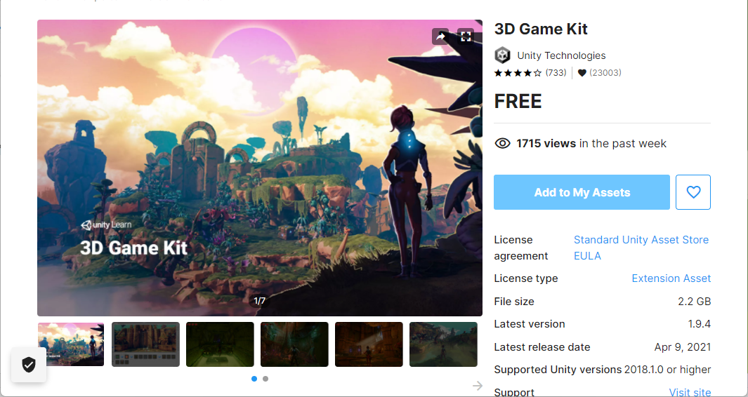

④PackageManegerよりDownload⇒import

⑤Projectにインポートされるので、ドラックアンドドロップでシーンに配置する

